概要解析フロー図
システム名 |  | Moch BBS専用ブラウザ |  | 解析フローID | AF-DAT-001 |  | 解析フロー名 | DATファイル解析 | 作成者 |  | Presire | 更新者
 |  |  |  |  |  |  |  |  | 作成日 |  | 2026/01/15 | 更新日
解析フロー概要

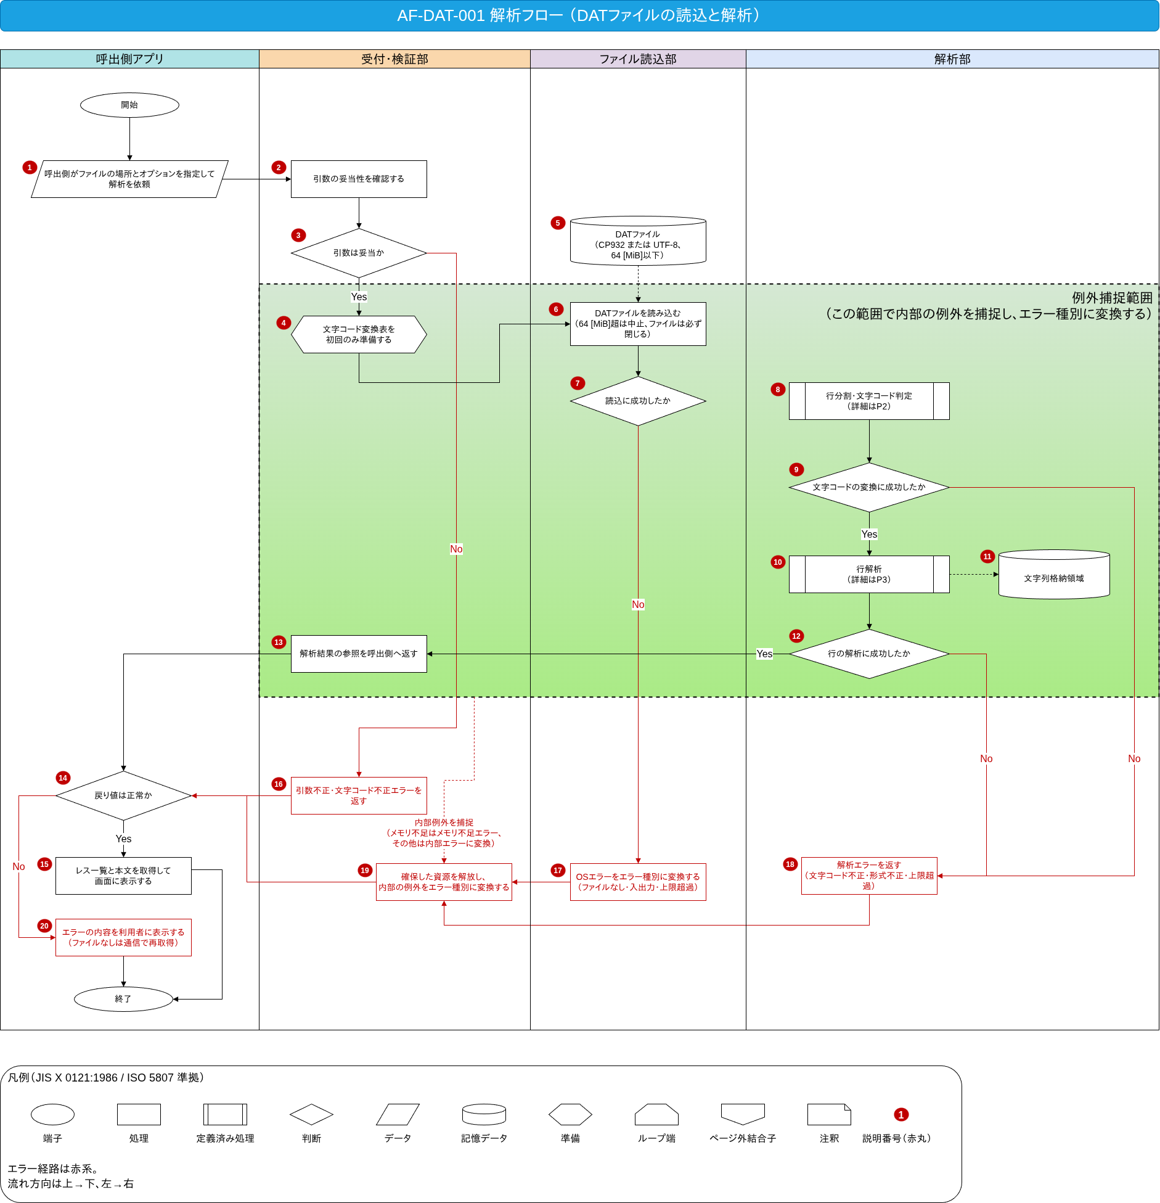

※ 赤丸の番号は下の表の番号に対応する。
番号 | 記号 |  | 項目 (図形ラベル) |  |  | 処理内容 |  |  |  | 理由・背景 (経緯)
1 | データ |  | 呼出側がファイルの場所とオプションを指定して解析を依頼 |  |  | 呼出側アプリが、解析したいファイルの場所と読込オプションを渡して解析を依頼する。 (次→2) |  |  |  | 解析対象と読込方針（文字コードや上限）は利用側が決めるため、依頼として受け取る。

2 | 処理 |  | 引数の妥当性を確認する |  |  | 渡されたファイルの場所とオプションが正しい形式かを確認する。 (次→3) |  |  |  | 不正な指定を早い段階で弾き、以降の処理で想定外の動作を防ぐ。

3 | 判断 |  | 引数は妥当か |  |  | 引数が妥当かどうかを判定する。 (Yes→4 ／ No→16) |  |  |  | 必須の指定が欠けている、または、値が範囲外なら、 解析を始めずに引数不正エラーで返す。

4 | 準備 |  | 文字コード変換表を初回のみ準備する |  |  | 文字コード変換表がまだ無ければ1回だけ用意し、以降は共有する。 (次→6) |  |  |  | 変換表の準備を 1 回にまとめ、 以降の解析や同時に行う解析で共有するため。 (準備の重複を避ける)

5 | 記憶データ |  | DATファイル (CP932またはUTF-8、64[MiB]以下) |  |  | 解析対象のファイル (6へのデータ入力、点線) |  |  |  | 上限64[MiB]を守る前提でサイズを確認する必要がある。

6 | 処理 |  | DATファイルを読み込む (64[MiB]超は中止、ファイルは必ず閉じる) |  |  | ファイル全体を読み込む。 (次→7) |  |  |  | 待たされないようにする。 読込中にファイルが大きくなっても上限を守る。 成功・失敗にかかわらずファイルを閉じる。

7 | 判断 |  | 読込に成功したか |  |  | ファイルを読めたかどうかを判定する。 (Yes→8 ／ No→17) |  |  |  | OS側のエラーは解析へ進む前にエラー経路へ振り分ける。

8 | 定義済み処理 |  | 行分割・文字コード判定 (詳細は、P2) |  |  | 読み込んだバイト列を行に分け、 文字コードを判定してUTF-8に揃える。(次→9) (詳細はP2) |  |  |  | 行に分けないとレスを数えられない。 文字コードをUTF-8に揃えないと以降の処理が扱えない。

9 | 判断 |  | 文字コードの変換に成功したか |  |  | 文字コードの判定・変換ができたかを判定する。 (Yes→10 ／ No→18) |  |  |  | 文字コードが不正なままでは行解析へ進めない。

10 | 定義済み処理 |  | 行解析 (詳細はP3) |  |  | 各行を5項目に分けてレス情報を作る。(次→12) (詳細はP3) |  |  |  | 各行の内容を、呼出側が一覧表示に使えるレス情報の形に整えるため。 省くと読み込んだだけで利用側に渡せない。

11 | 記憶データ |  | 文字列格納領域 |  |  | 解析で作った文字列を置く場所 (10からのデータ出力、点線) |  |  |  | 渡した文字列の位置が後から変わらないように格納する。

12 | 判断 |  | 行の解析に成功したか |  |  | 行の解析ができたかを判定する。 (Yes→13 ／ No→18) |  |  |  | 形式不正などはここでエラー経路へ振り分ける。

13 | 処理 |  | 解析結果の参照を呼出側へ返す |  |  | 生成した解析結果の参照を呼出側に渡す。 (次→14) |  |  |  | 呼出側が結果を使えるように参照を渡す。

14 | 判断 |  | 戻り値は正常か |  |  | 呼出側が戻り値を見て成功か失敗かを判定する。 (Yes→15 ／ No→20) |  |  |  | 呼出側は成功と失敗で処理を分けるため。

15 | 処理 |  | レス一覧と本文を取得して画面に表示する |  |  | 成功時にレス数と各レスを取得して画面へ表示する。 (次→終了) |  |  |  | 解析結果を利用者に見せるため。

16 | 処理 |  | 引数不正・文字コード不正エラーを返す |  |  | 引数不正エラーまたは文字コード不正エラーを返す。 (次→14) |  |  |  | 呼出側の指定ミスは回復対象ではなく、 修正すべき不具合として通知する。

17 | 処理 |  | OSエラーをエラー種別に変換する (ファイルなし・入出力・上限超過) |  |  | OSから返るエラー (ファイルなし・入出力・上限超過・メモリ不足) を、このライブラリのエラー種別に読み替える。 (次→19) |  |  |  | OSごとのエラー体系を利用側に持ち込まないため。

18 | 処理 |  | 解析エラーを返す 文字コード不正・形式不正・上限超過） |  |  | 解析で見つけた不備をエラー種別で返す。 (次→19) |  |  |  | データの不備をエラー種別として呼出側へ通知する。

19 | 処理 |  | 確保した資源を解放し、内部の例外をエラー種別に変換する |  |  | 途中まで確保した資源をすべて解放し、 内部で起きた例外をエラー種別に変換する。 (次→14) |  |  |  | 失敗時もメモリやファイルを残さない。 内部の例外は呼出側へ送出せず戻り値で通知する。

20 | 処理 |  | エラーの内容を利用者に表示する (ファイルなしは通信で再取得) |  |  | 呼出側がエラー内容を表示する。 ファイルなしエラーなら、 キャッシュがないものとして通信で再取得する。 (次→終了) |  |  |  | ライブラリはログを出さず、結果は戻り値で通知する。 表示と再取得は呼出側の役割。

詳細フロー(文字コード判定)
システム名 | Moch BBS専用ブラウザ |  | 解析フローID | AF-DAT-001 | 解析フロー名 |  | DATファイル解析 | 作成者 |  | Presire | 更新者
 |  |  |  |  |  |  |  | 作成日 |  | 2026/01/15 | 更新日
詳細フロー (文字コード判定)

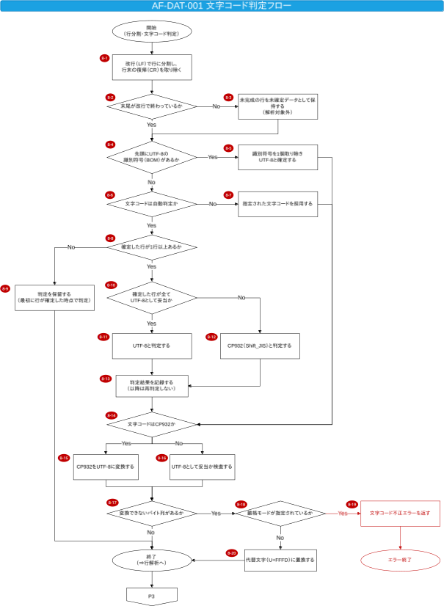

※ 赤丸の番号は下の表の番号に対応する。
番号 | 記号 | 項目 (図形ラベル) |  |  |  | 処理内容 |  |  | 経緯・理由・背景
8-1 | 処理 | 改行 (LF) で行に分割し、行末の復帰 (CR) を取り除く |  |  |  | 読み込んだバイト列をLFで行に分け、 行末のCRを取り除く。 (次→8-2) |  |  | 入力の行末はLFのため。 CRが付いていても同じ結果になるようにする。

8-2 | 判断 | 末尾が改行で終わっているか |  |  |  | 末尾がLFで終わっているかを判定する。 (Yes→8-4 ／ No→8-3) |  |  | 途中で切れた行を完成した行として扱わないため。

8-3 | 処理 | 未完成の行を未確定データとして保持する (解析対象外) |  |  |  | 末尾の不完全な部分を、 変換していない未確定データとして保持する。 (次→8-4) |  |  | 末尾に改行のない行は書き込み途中の可能性があり、 次回の差分で完成する。

8-4 | 判断 | 先頭にUTF-8の識別符号 (BOM) があるか |  |  |  | 先頭にBOMがあるかを判定する。 (Yes→8-5 ／ No→8-6) |  |  | BOMがあればUTF-8と確定できるため。

8-5 | 処理 | 識別符号を1個取り除きUTF-8と確定する |  |  |  | BOMを1個だけ取り除き、UTF-8として確定する。 (次→8-14) |  |  | BOMは本文の一部ではないので取り除く。

8-6 | 判断 | 文字コードは自動判定か |  |  |  | 文字コードが自動判定の指定かを判定する。 (Yes→8-8 ／ No→8-7) |  |  | 指定があればそれを使い、自動判定は不要なため。

8-7 | 処理 | 指定された文字コードを採用する |  |  |  | 利用側が指定した文字コードをそのまま使用する。 (次→8-14) |  |  | 利用側の指定を優先するため。

8-8 | 判断 | 確定した行が1行以上あるか |  |  |  | 判定に使える確定行があるかを判定する。 (Yes→8-10 ／ No→8-9) |  |  | 判定材料がないまま判定すると誤るため。

8-9 | 処理 | 判定を保留する (最初に行が確定した時点で判定) |  |  |  | 判定は保留し、 未確定データとして保持して終了 (正常)とする。 (次→終了) |  |  | 行が揃ってから判定するため。

8-10 | 判断 | 確定した行がすべてUTF-8として妥当か |  |  |  | 確定行が全てUTF-8として妥当かを判定する。 (Yes→8-11 ／ No→8-12) |  |  | 確定した行の文字の並びを見て、 UTF-8として読めるかで判定先を分けるため。 誤ると文字化けの原因になる。

8-11 | 処理 | UTF-8と判定する |  |  |  | UTF-8と判定する。 (次→8-13) |  |  | 確定した行がUTF-8として読めるため、 以降の処理で入力を UTF-8 として扱うことを確定するため。

8-12 | 処理 | CP932 (Shift_JIS) と判定する |  |  |  | CP932と判定する。 (次→8-13) |  |  | 確定した行が、 UTF-8として読めない場合の結論を残すため。 残さないと以降の変換元が決まらない。

8-13 | 処理 | 判定結果を記録する (以降は再判定しない) |  |  |  | 判定結果を記録し、 以降の追記では同じ文字コードを使用する。 (次→8-14) |  |  | 追記のたびに判定し直すとぶれるため、 1度決めた結果を使い続ける。

8-14 | 判断 | 文字コードはCP932か |  |  |  | 文字コードがCP932かを判定する。 (Yes→8-15 ／ No→8-16) |  |  | CP932なら変換、 UTF-8なら検査と処理を分けるため。

8-15 | 処理 | CP932をUTF-8に変換する |  |  |  | 文字コード変換表を使ってCP932をUTF-8に変換する。 (次→8-17) |  |  | Linux版とWindows版で同じ結果を保証するため、 OSの変換機能に頼らず独自の変換表を使用する。

8-16 | 処理 | UTF-8として妥当か検査する |  |  |  | UTF-8のままの場合も、妥当かどうかを検査する。 (次→8-17) |  |  | 明示指定でも自動判定でも 不正なバイト列を検出するため。

8-17 | 判断 | 変換できないバイト列があるか |  |  |  | 変換できないバイト列があるかを判定する。 (Yes→8-18 ／ No→終了) |  |  | 不正なバイト列の扱いを 厳格モードで切り替えるため。

8-18 | 判断 | 厳格モードが指定されているか |  |  |  | 厳格モードが指定されているかを判定する。 (Yes→8-19 ／ No→8-20) |  |  | 不正を許さないか、 読める範囲で取り込むかを分けるため。

8-19 | 処理 | 文字コード不正エラーを返す |  |  |  | 文字コード不正エラーを返してエラー終了する。 (次→エラー終了) |  |  | 厳格モードでは不正なバイト列を許容しないため。

8-20 | 処理 | 代替文字 (U+FFFD) に置換する |  |  |  | 変換できないバイト列を 代替文字 (U+FFFD) に置き換える。 (次→終了) |  |  | 厳格モードでなければ、読める範囲で取り込むため。

詳細フロー(行解析)
システム名 | Moch BBS専用ブラウザ |  | 解析フローID | AF-DAT-001 | 解析フロー名 |  | DATファイル解析 | 作成者 |  | Presire | 更新者
 |  |  |  |  |  |  |  | 作成日 |  | 2026/01/15 | 更新日
詳細フロー (行解析)

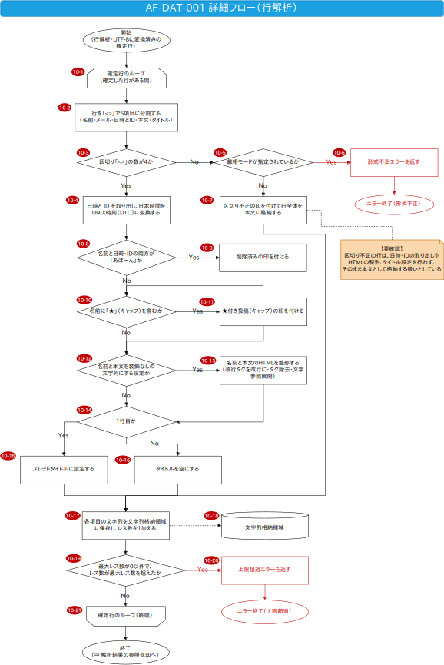

※ 赤丸の番号は下の表の番号に対応する。
番号 | 記号 | 項目 (図形ラベル) |  |  |  | 処理内容 |  |  | 経緯・理由・背景
10-1 | ループ始端 | 確定行のループ (確定した行がある間) |  |  |  | 確定した行を1行ずつ処理するループの始まり。 (次→10-2) |  |  | 1行が1レスに対応するため、行ごとに処理する。

10-2 | 処理 | 行を「<>」で5項目に分割する (名前・メール・日時とID・本文・タイトル) |  |  |  | 行を区切り「<>」で5項目に分ける。 (次→10-3) |  |  | 入力の行は区切り「<>」の5項目固定のため。

10-3 | 判断 | 区切り「<>」の数が4か |  |  |  | 区切りの数が4か (5項目に分けられたか) を 判定する。 (Yes→10-4 ／ No→10-5) |  |  | 区切り「<>」が4個でない行は、 少なすぎても多すぎても形式が崩れているため。 見落とすと項目の対応がずれる。

10-4 | 処理 | 日時とIDを取り出し、 日本時間をUNIX時刻 (UTC) に変換する |  |  |  | 日時とIDの欄から投稿日時とIDを取り出し、 日本時間をUNIX時刻 (UTC) に直す。 解析できない場合は0とする。 (次→10-8) |  |  | 投稿日時を並べ替えや表示に使える形にする。 時刻は日本時間で記録されるためUTCに直す。

10-5 | 判断 | 厳格モードが指定されているか |  |  |  | 厳格モードが指定されているかを判定する。 (Yes→10-6 ／ No→10-7) |  |  | 形式の不正をエラーにするか、 取り込むかを分けるため。

10-6 | 処理 | 形式不正エラーを返す |  |  |  | 形式不正エラーを返してエラー終了する。 (次→エラー終了) |  |  | 厳格モードでは形式が崩れた行を許容しないため。

10-7 | 処理 | 区切り不正の印を付けて行全体を本文に格納する |  |  |  | 区切り不正の印を付けて、行全体を本文として格納する (そのまま1レスとして数える)。 (次→10-17) |  |  | 厳格モードでなければ壊れた行も 1レスとして取り込むため。 【要確認】 日時・IDの取り出しやHTMLの整形、 タイトル設定は行わない扱いとしている。

10-8 | 判断 | 名前と日時・IDの両方が「あぼーん」か |  |  |  | 名前と日時・IDの両方が「あぼーん」かを判定する。 (Yes→10-9 ／ No→10-10) |  |  | 削除されたレスを見分け、 削除済みとして表示できるようにするため。

10-9 | 処理 | 削除済みの印を付ける |  |  |  | 削除済みの印を付ける。 (次→10-10) |  |  | 削除されたレスであることを示すため。

10-10 | 判断 | 名前に「★」(キャップ) を含むか |  |  |  | 名前に「★」(キャップ) を含むかを判定する。 (Yes→10-11 ／ No→10-12) |  |  | ★ (キャップ) 付きの投稿を一般の投稿と 区別して表示できるようにするため。

10-11 | 処理 | ★付き投稿 (キャップ) の印を付ける |  |  |  | ★付き投稿 (キャップ) の印を付ける。 (次→10-12) |  |  | ★ (キャップ) 付きの投稿を一般の投稿と 区別して表示できるようにするため。

10-12 | 判断 | 名前と本文を装飾なしの文字列にする設定か |  |  |  | 名前と本文を装飾なしの文字列にする設定かを判定する。 (Yes→10-13 ／ No→10-14) |  |  | 名前と本文のHTMLをそのまま保持するか、 装飾なしの文字列に変換するかを分けるため。

10-13 | 処理 | 名前と本文のHTMLを整形する (改行タグを改行に・タグ除去・文字参照展開) |  |  |  | 名前と本文のHTMLの改行タグを改行に変え、 タグを取り除き、文字参照を展開する。 (次→10-14) |  |  | 名前と本文はHTMLで書かれるため、 表示用に整形する。

10-14 | 判断 | 1行目か |  |  |  | 先頭の行かどうかを判定する。 (Yes→10-15 ／ No→10-16) |  |  | タイトルは先頭行だけに付くため。

10-15 | 処理 | スレッドタイトルに設定する |  |  |  | 先頭行のスレッドタイトルを、 このスレッドのタイトルとして設定する。 (次→10-17) |  |  | 先頭行のタイトルがスレッド名になるため。

10-16 | 処理 | タイトルを空にする |  |  |  | 2行目以降のスレッドタイトルは空にする。 (次→10-17) |  |  | タイトルは先頭行だけに意味があるため。

10-17 | 処理 | 各項目の文字列を文字列格納領域に保存し、 レス数を1加える |  |  |  | 各項目の文字列を文字列格納領域に保存し、 レス数を1加える。 (次→10-19) |  |  | 文字列の位置が後から変わらないように格納する。 レス数は格納した行数で数える。

10-18 | 記憶データ | 文字列格納領域 |  |  |  | 解析した文字列を置く場所。 (10-17 からのデータ出力、点線) |  |  | 渡した文字列の位置が後から変わらないように 格納する。

10-19 | 判断 | 最大レス数が0以外で、 レス数が最大レス数を超えたか |  |  |  | 最大レス数が指定されていて、 レス数がそれを超えたかを判定する。 (Yes→10-20 ／ No→10-21) |  |  | 指定があればレス数を制限して資源を守るため。

10-20 | 処理 | 上限超過エラーを返す |  |  |  | 上限超過エラーを返してエラー終了する。 (次→エラー終了) |  |  | 最大レス数を超えた時点で打ち切るため。

10-21 | ループ終端 | 確定行のループ (終端) |  |  |  | ループの終端。全行を処理したらループを抜ける。 (次→終了) |  |  | すべての確定行を処理し終えたことを示し、 残りの行を落とさずに戻るため。 省くと未処理の行が残る。

